Sheet1
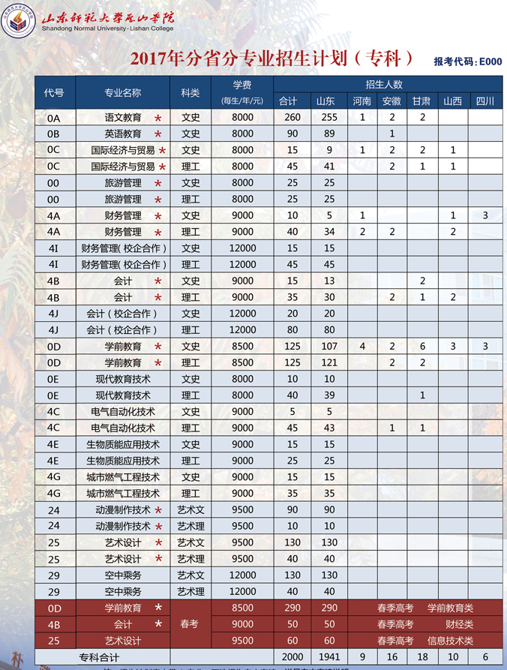
学校 | 年份 | 最高分 | 平均分 | 最低分 | 省控线 | 录取批次 | 学校所在地
济南幼儿师范高等专科学校 | 2014 | 498 | -- | 408 | -- | 专科

 | 2015 |  |  |  |  |  | 2014
 | 专业名称 | 最高分 | 平均分 | 最低分 | 录取批次 |  | 专业名称 | 最高分 | 平均分 | 最低分 | 录取批次
 | 数学教育 | 512 | 479 | 447 | 专科 |  | 会计 | 489 | 443 | 419 | 专科
 | 市场营销 | 439 | 435 | 431 | 专科 |  | 英语教育 | 510 | 440 | 420 | 专科
 | 初等教育 | 509 | 473 | 438 | 专科 |  | 语文教育 | 499 | 446 | 420 | 专科
 | 语文教育 | 509 | 476 | 443 | 专科 |  | 数学教育 | 521 | 446 | 420 | 专科
 | 学前教育 | 511 | 474 | 437 | 专科 |  | 学前教育 | 521 | 477 | 456 | 专科

学校 | 年份 | 最高分 | 平均分 | 最低分 | 省控线 | 录取批次 | 学校所在地
山东师范大学历山学院 | 2016 | 471 | 408 | 376 | -- | 专科 | 青州

济南护理职业学院 | 2016 | 467 | 390 | 375 | -- | 专科 | 济南
 | 2015 | 500 | 416 | 398 | 562 | 专科
 | 2014 | 487 | 397 | 373 | -- | 专科
 | 2013 | 477 | 369 | 338 | -- | 专科

山东信息职业技术学院 | 2016 | 466 | 327 | 294 | -- | 专科 | 潍坊

南京特殊教育学院 |  |  |  |  |  |  | 南京 | 在山东只有本科，没有专科
 | http://info.njts.edu.cn/2017/0707/c548a30208/page.htm
 | http://info.njts.edu.cn/2017/0613/c548a29661/page.htm
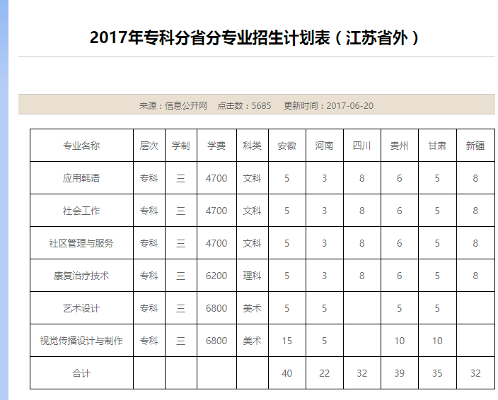

南京晓庄学院

招生计划
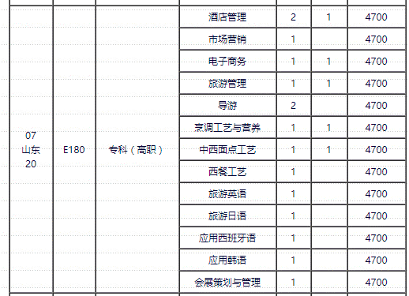
浙江经贸职业技术学院
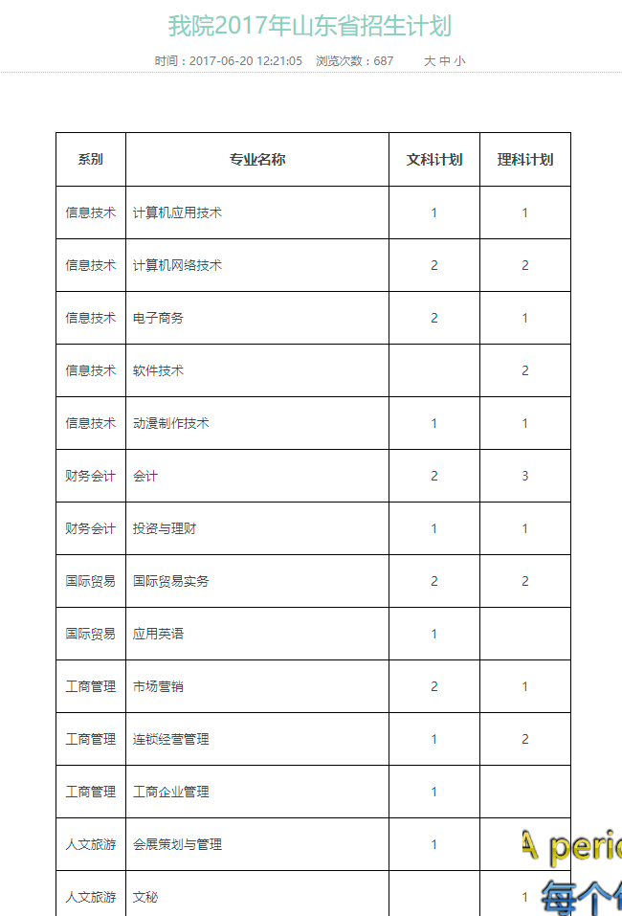

浙江经济职业技术学院
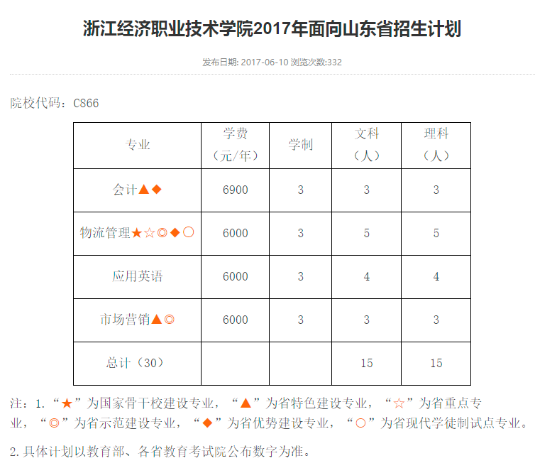

浙江金融职业学院

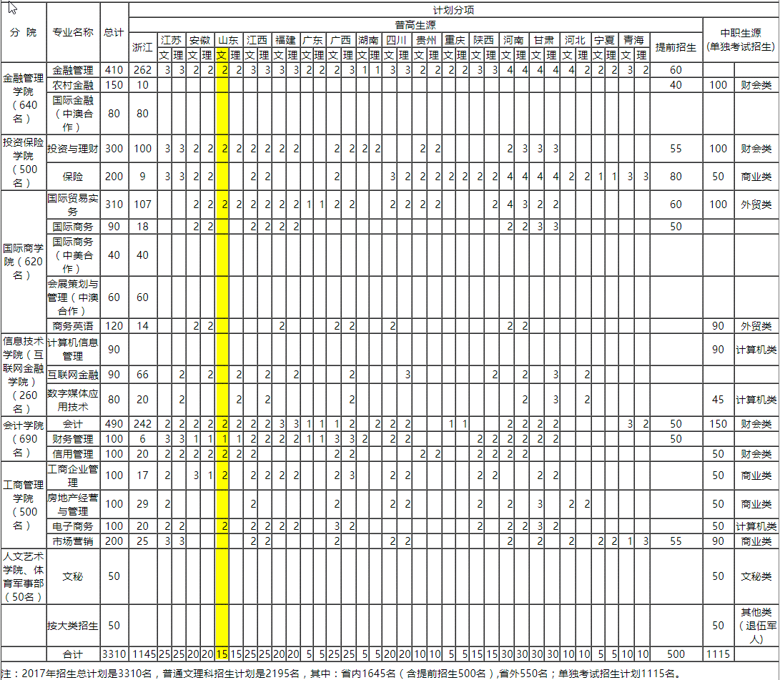

南京旅游职业学院

